No.7-1 土圧の種類
No.7-1 静止土圧・主動土圧・受動土圧の違い

■ 解説図：壁の変位と土圧係数の関係
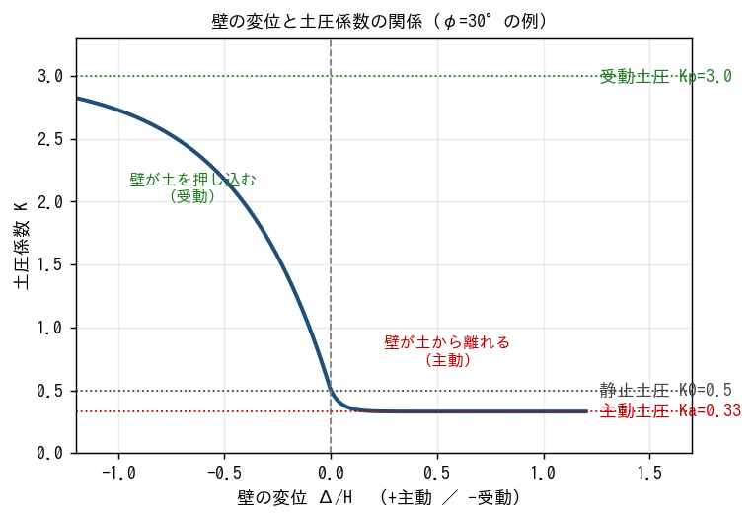

■ 問題 1 概念の穴埋め
次の文の空欄を埋めよ。
・壁が全く動かないときに作用する土圧を【 ① 】土圧といい、係数は K₀=1−sinφ で表す。
・壁が背面土から離れる側にわずかに変位すると土圧は【減少／増加】し、最小値の【 ② 】土圧になる。
・壁が背面土を押し込む側に大きく変位すると土圧は増加し、最大値の【 ③ 】土圧になる。
・係数の大小関係は Ka【 ＜／＞ 】K₀【 ＜／＞ 】Kp である。
・主動状態に必要な変位は受動状態より【大きい／小さい】（＝主動はわずかな変位で発生する）。

■ 問題 2 設計対象はどの土圧か（K0 / Ka / Kp を記入）
No. | 設計・検討の対象 | 使う土圧（記入）
(1) | 地下1階RC外壁（剛で変位しない）の曲げ設計
(2) | 重力式擁壁 H=4m の転倒・滑動の検討
(3) | 山留め鋼矢板の根入れ前面の抵抗
(4) | グラウンドアンカー定着部（アンカーブロック）の抜け抵抗
(5) | ボックスカルバート側壁（拘束され変位小）
(6) | もたれ式擁壁 H=6m の背面主働側

■ 問題 3 記述：『静止・主動・受動』の違いを、次の語をすべて使って3行で説明せよ。 〔 壁の変位／最小・最大／動員される摩擦角 〕

No.7-2 クーロン式
No.7-2 クーロン式で主動土圧係数 Ka を算出する

■ 解説図：クーロン式の各パラメータ
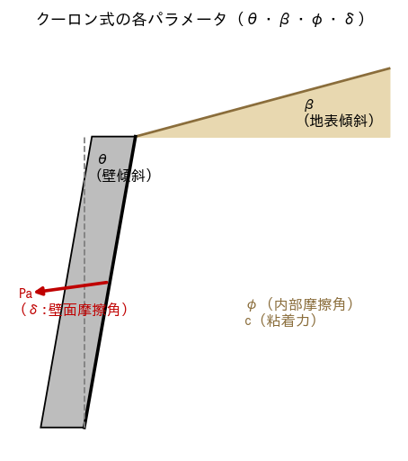

■ 基本式
ランキン式（壁面摩擦・傾斜なし）： Ka = tan²(45° − φ/2)
クーロン式： Ka = cos²(φ−θ) ÷ [ cos²θ·cos(δ+θ)·(1+√R)² ]， R = sin(φ+δ)·sin(φ−β) ÷ [cos(δ+θ)·cos(θ−β)]

■ 問題 1 ランキン式で Ka を計算（壁面摩擦・傾斜なし、有効数字3桁）
No. | φ | 45°−φ/2 | Ka=tan²(45−φ/2)
(1) | 25°
(2) | 30°
(3) | 35°
(4) | 40°

■ 問題 2 クーロン式で Ka を計算
もたれ式擁壁：φ=30°、壁傾斜 θ=10°、壁面摩擦 δ=2φ/3=20°、地表傾斜 β=0°。上式に代入して Ka を求めよ（電卓可、degree モードに注意）。
計算欄：R=______、(1+√R)²=______、分子 cos²(φ−θ)=______、Ka=______

■ 問題 3 考察
(1) φ=30°のとき、ランキンの Ka とクーロン(δ=20°)の Ka はどちらが小さいか。理由とともに答えよ。
(2) θ=δ=β=0 のときクーロン式がランキン式に一致することを式で確認せよ。
(3) 角度の取り違え（45+φ/2 と 45−φ/2）をすると何が起こるか。Ka と Kp の関係から述べよ。

No.7-3 上載荷重
No.7-3 上載荷重の説明・設定

■ 解説図：上載荷重による土圧（矩形）と自重土圧（三角形）
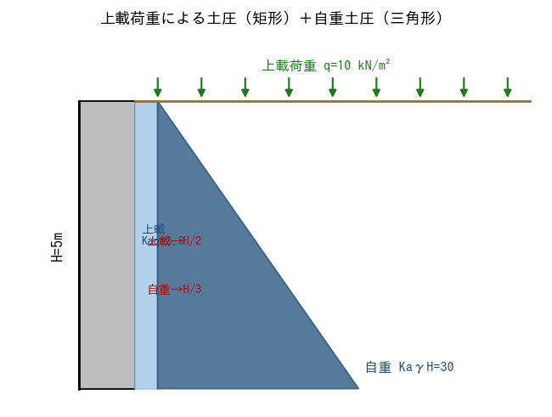

■ 問題 1 上載荷重の標準値を設定
No. | 背面の用途 | 上載荷重 q (kN/m²)を記入
(1) | 一般地表面・宅地
(2) | 駐車場・通路
(3) | 消防車進入路（重車両）
(4) | 工事中（建機・資材仮置き）

■ 問題 2 土被り換算
γ=18 kN/m³ の地盤で、上載荷重 q=10 kN/m² は土層厚 何 m に相当するか（h=q/γ）。

■ 問題 3 作用点の理解
高さ H の壁で、(a)自重土圧の合力と (b)上載土圧の合力は、それぞれ壁下端から何の高さに作用するか。また、なぜ作用点が異なるのかを分布形状（三角形／矩形）から1行で説明せよ。

成分 | 圧力分布 | 合力(式) | 作用点(下端から)
自重土圧 | 三角形 | ½KaγH²
上載土圧 | 矩形 | KaqH

■ 問題 4 施工時 vs 供用時
工事中の重機荷重 q=20 kN/m²（短期）と、供用時の駐車場荷重 q=10 kN/m²。擁壁設計でこの2つをどう扱い分けるか（荷重の組合せ・許容応力度の長期/短期）を述べよ。

No.7-4 土圧の算出
No.7-4 土圧の算出（合力・作用点・転倒モーメント）

■ 解説図：主動土圧の三角形分布
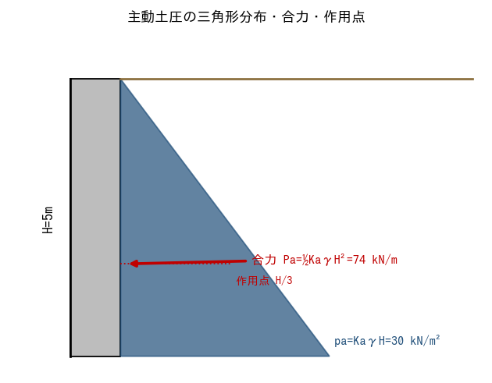

■ 問題（もたれ式擁壁）
条件：壁高 H=5.0m、γ=18 kN/m³、φ=30°（→ Ka=0.33）、壁面摩擦なし（ランキン）、上載荷重 q=10 kN/m²、地下水位なし。

(1) 土圧分布の値（kN/m²）
項目 | 式 | 値(記入)
下端の自重土圧 paγ | Ka·γ·H
上載土圧 paq（一様） | Ka·q

(2) 合力と作用点
成分 | 合力(kN/m)記入 | 作用点 z(m)記入 | Pa·z(kN·m/m)記入
自重土圧 ½KaγH² |  | H/3=
上載土圧 KaqH |  | H/2=
合計 |  | ←加重平均

(3) 設問
① 全主動土圧合力 Pa（自重＋上載）を求めよ。
② 合力の作用点（壁下端からの高さ）をモーメント加重平均で求めよ。
③ 壁下端まわりの転倒モーメント M=ΣPa·z を求めよ。
④ 上載 q を 0 にすると Pa は何 % 減るか。上載の寄与の大きさを述べよ。

No.7-5 地下水位
No.7-5 地下水位がある場合の土圧

■ 解説図：土圧（左）と水圧（右）を分けて評価
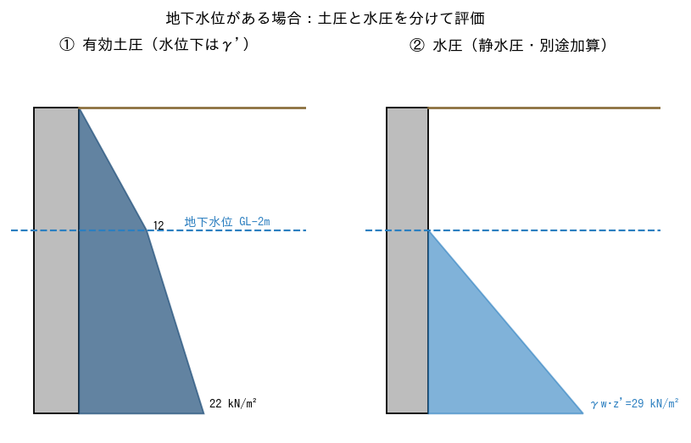

■ 問題
条件：壁高 H=5.0m、地下水位 GL−2.0m、上載なし、φ=30°（Ka=0.33）。γt=18（水位上）、γsat=20（水位下）、γw=9.8 kN/m³。γ'=γsat−γw=10.2。

(1) 有効土圧（水位下は γ' を使う）
深さ | 有効鉛直応力σ'v | 土圧 pa=Ka·σ'v(記入)
GL（z=0） | 0
水位 GL-2m | γt·2
下端 GL-5m | γt·2 + γ'·3

(2) 水圧（静水圧、Ka は掛けない）
深さ | 水圧 pw=γw·z'(記入)
水位 GL-2m（z'=0）
下端 GL-5m（z'=3m）

(3) 設問
① 有効土圧の合力 Pa（土圧図の面積）と、その作用点を求めよ。
② 水圧の合力 Pw（三角形）と作用点を求めよ。
③ 全側圧 Pa+Pw を求めよ。
④ 同じ壁を『地下水位なし・全層 γt=18』とした場合の主動土圧合力（=½KaγH²）と比較し、水位がある方が何倍になるか述べよ。
⑤ 背面排水（裏込め砕石＋水抜き）で水圧を0にできる。その設計的・経済的意義を述べよ。

